工作表1
TX-TF-PECN3-MD-012-02-A0
肺叶分割模型训练记录
编写人 | 刘恩佑 | 编写日期 | 2023.02.28 | 审核人 | 张欢
模型名称 | seg_lung_lobe.pt
模型功能 | 肺叶分割
训练集 | 肺叶分割训练集 |  | 数量 | 3552
训练时间 | 2023.1.31-2023.2.28
训练环境
硬件环境 | GeForce RTX 2070 × 2
软件环境 | Ubuntu18.04，PyTorch1.4.0，Python3.7等
训练数据量评估曲线
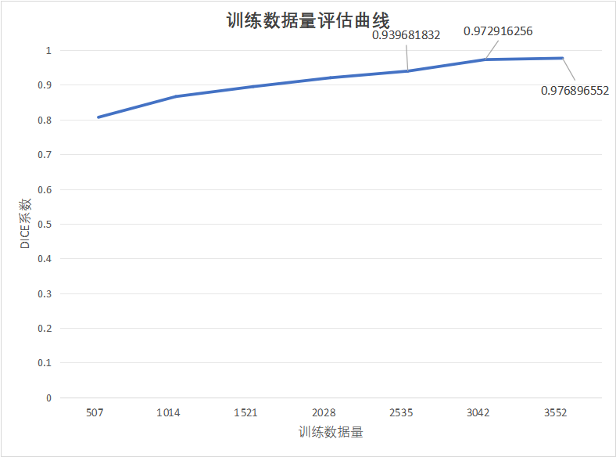

训练过程曲线

结论 | 模型已收敛，可以做测试。
编写人（签字）/日期 |  |  | 审核人（签字）/日期

